厨房设备+排烟设备
西站综合楼厨房设备+排烟系统招标采购控制价
编号 | 设备名称 | 尺寸(WxDxH) | 技术参数 | 单位 | 数量 | 单价最高限价（元） | 金额（元） | 产品图片 | 备注
AA一次更衣室
AA01 | 风幕机 | L=1200MM | 说明： 风幕机提供一道有效、强力的空气门,既可以挂在墙上，也可悬挂在房间天花板上,附设导风板可以容易地调整送风的方向,开关设于机体上，可提供高、低两种风速，安装于任何场合均能保持与周围环境的协调. | 台 | 1 | 360 | 360
AA02 | 更衣柜 | 四门 | 说明：采用优质冷轧板，喷漆工艺，静电封魔喷塑而成环保无毒，表面光滑，铝合金拉手，精致锁具，一门一锁， | 台 | 6 | 650 | 3900 |  | 厂制品
AA03 | 干手器 | 240*240*230 | 功率：2KW 风速：大于18M/S 干手时间：12S 防水等 级：IPX1 规格：冷热型 | 台 | 2 | 150 | 300
AA04 | 洗手星 | 400*300*450 | 说明：采用优质304不锈钢板制作 1、台面采用δ1.0mm、304不锈钢板； 2、星盆斗采用δ1.0mm、304不锈钢机冲。 | 台 | 2 | 750 | 1500 |  | 厂制品
AB仓库
AB01 | 四门碗柜 | 1200*500*1800 | 说明：采用优质304不锈钢板制作 柜身:δ1.0mm、304不锈钢板 侧板:δ1.0mm、304不锈钢板 门板:δ1.0mm、304不锈钢板 层板:δ1.0mm、304不锈钢板 台脚通:δ1.0mm*51mm不锈钢连重力脚 采用轨道式吊轮无槽推门。 | 台 | 2 | 2600 | 5200 |  | 厂制品
AB04 | 米面架 | 1200*500*200 | 说明：采用优质304不锈钢管制作 1、立柱采用1.0mm38*38、304不锈钢方管； 2、横档采用1.0mm38*38、中间38*25方管、304不锈钢方管； 3、调节脚采用全金属外包不锈钢可调式子弹脚； 4、为格栅式结构。 | 台 | 2 | 650 | 1300 |  | 厂制品
AB04-A | 四层栅格层架 | 1200*500*1500 | 说明：采用优质304不锈钢管制作 1、立柱采用1.0mm38*38、304不锈钢方管； 2、横档采用1.0mm38*25、中间25方管、304不锈钢方管； 3、调节脚采用全金属外包不锈钢可调式子弹脚； 4、每层为格栅式结构，四层。 | 台 | 2 | 1200 | 2400 |  | 厂制品
AB05 | 粘捕式灭蝇灯 | 355*105*235 | 1.电压：220V 2.功率:10W 3.用胶：粘性持久，不易干胶，安全环保。苍蝇背景图案：根据苍蝇聚集采食习惯设计, 增加飞虫诱捕效果 4.电子式镇流器：故障率低，寿命长，节能，具电压保护功能 5.U型卡槽设计：使特殊波长灯管光频 直射到粘蝇板的 各点距离均等，加强对飞虫的吸引力和诱捕效果 | 台 | 1 | 50 | 50
AB06 | 四层平板货架 | 1200*500*1500 | 说明：采用优质304不锈钢管制作 1、立柱采用1.0mm38*38、304不锈钢方管； 2、调节脚采用全金属外包不锈钢可调式子弹脚； 3、每层为平板式结构，四层。 | 台 | 2 | 1200 | 2400 |  | 厂制品
AB主、副食库，杂物
AB03 | 平板车 | 850*500*850 | 说明：采用优质304不锈钢板制作 1、车身采用δ1.0mm、优质不锈钢板； 2、设置车推手； 3、配4只防滑、耐磨万向轮优质胶轮，2只带刹车製。 | 台 | 1 | 950 | 950 |  | 厂制品
AB加工间
AB09 | 风幕机 | L=1200MM | 说明： 风幕机提供一道有效、强力的空气门,既可以挂在墙上，也可悬挂在房间天花板上,附设导风板可以容易地调整送风的方向,开关设于机体上，可提供高、低两种风速，安装于任何场合均能保持与周围环境的协调. | 台 | 1 | 360 | 360
AC加工间
AC01 | 电热水器 | 60L | 1.密闭型储水式电热水器 2.款式: 横式 3.能效等级: 一级 | 台 | 2 | 1000 | 2000
AC02 | 高压花洒龙头 | JXD-5805A | 1.铜螺杆阀芯，一字手柄 2.开单孔22mm安装 3.不锈钢软管配大流量喷阀，耐热手柄 4.纯黄铜底座 | 台 | 1 | 650 | 650
AC03 | 风幕机 | L=1200MM | 说明： 风幕机提供一道有效、强力的空气门,既可以挂在墙上，也可悬挂在房间天花板上,附设导风板可以容易地调整送风的方向,开关设于机体上，可提供高、低两种风速，安装于任何场合均能保持与周围环境的协调. | 台 | 1 | 360 | 360
AC04 | 挂墙双层架 | 2500*350*680 | 说明：采用优质304不锈钢板制作 台面：δ1.0mm、304不锈钢板 | 米 | 2.5 | 500 | 1250 |  | 厂制品
AC05 | 粘捕式灭蝇灯 | 355*105*235 | 1.电压：220V 2.功率:10W 3.用胶：粘性持久，不易干胶，安全环保。苍蝇背景图案：根据苍蝇聚集采食习惯设计, 增加飞虫诱捕效果 4.电子式镇流器：故障率低，寿命长，节能，具电压保护功能 5.U型卡槽设计：使特殊波长灯管光频 直射到粘蝇板的 各点距离均等，加强对飞虫的吸引力和诱捕效果 | 台 | 1 | 50 | 50
AC06 | 挂墙双层架 | 5470*350*230 | 说明：采用优质304不锈钢板制作 台面：δ1.0mm、304不锈钢板 | 米 | 5.47 | 500 | 2735 |  | 厂制品
AC07 | 双层平板工作台带靠背 | 1000*700*800+150 | 说明：采用优质304不锈钢板制作 台面:δ1.0mm、304不锈钢板 层板:δ1.0mm、304不锈钢方板 立柱:δ1.0mm*直径51、304不锈钢圆管 台脚通:ф51不锈钢连子弹脚 支撑梁:不锈钢制作 | 台 | 1 | 950 | 950 |  | 厂制品
AC09 | 双层平板工作台带靠背 | 750*700*800+150 | 说明：采用优质304不锈钢板制作 台面:δ1.0mm、304不锈钢板 层板:δ1.0mm、304不锈钢方板 立柱:δ1.0mm*直径51、304不锈钢圆管 台脚通:ф51不锈钢连子弹脚 支撑梁:不锈钢制作 | 台 | 2 | 850 | 1700 |  | 厂制品
AC10 | 大单星盆水池 | 1000*700*800+150 | 说明：采用优质304不锈钢板制作 1、台面采用δ1.0mm、304不锈钢板； 2、星盆斗采用δ1.0mm、304不锈钢机冲； 3、脚管采用1.0mmφ38、304不锈钢圆管； 4、横档采用1.0mmφ25、304不锈钢圆管； 5、调节脚采用全金属外包不锈钢子弹脚； 6、大单星盆，配星盆去水槽，隔渣网。 | 台 | 4 | 950 | 3800 |  | 厂制品
AC11 | 高压洗地枪 | 10米 | 说明：软管长度：10米 开发式 流量：5.37升/分钟 喉管自动回卷装置(棘轮系统，防锁死，棘轮保持放松) 软管，可承受120°C的高温以及300PSI高压 可安装于墙壁、天花板或台柜下； 配置喉管止动器，可调节； | 台 | 1 | 1200 | 1200
AC12 | 绞切肉机 | 530*370*730 | 功率：1.5KW 生产量：460KG/H 1、能绞切猪肉、牛肉、羊肉及其他各种肉类，所绞肉质细腻，所切肉片厚度均匀适中。 2、结构紧凑，性能可靠，效率高，操作简单方便。 | 台 | 1 | 2600 | 2600
AC14 | 杀鱼台 | 1500*700*800+150 | 说明：采用优质304不锈钢板制作 1、台面采用δ1.0mm、304不锈钢板； 2、星盆斗采用δ1.0mm、304不锈钢机冲； 3、脚管采用1.0mmφ38、304不锈钢圆管； 4、横档采用1.0mmφ25、304不锈钢圆管； 5、调节脚采用全金属外包不锈钢子弹脚； 6、右单星带板、配星盆去水槽，隔渣网。 | 台 | 1 | 950 | 950 |  | 厂制品
AD09-1 | 双温水龙头 | 双温 | 说明：采用不锈钢制作 | 台 | 5 | 80 | 400
AD切配区
AD01 | 风幕机 | L=1200MM | 说明： 风幕机提供一道有效、强力的空气门,既可以挂在墙上，也可悬挂在房间天花板上,附设导风板可以容易地调整送风的方向,开关设于机体上，可提供高、低两种风速，安装于任何场合均能保持与周围环境的协调. | 台 | 1 | 360 | 360
AD02 | 热风循环刀具砧板组合消毒柜 | 1225*580*1525 | 容积：600L 功率：1250W 电压：220V/50HZ 装载数量：20把刀+8块砧板 不锈钢柜门加钢化玻璃透窗,全无磁不锈钢箱体,臭氧+紫外线+隐藏式发热，中温热风循环多功能刀具砧板组合消毒柜。 | 台 | 1 | 3600 | 3600 |  | 厂制品
AD03 | 四层沥水货架 | 1200*500*300 | 说明：采用优质304不锈钢管制作 1、立柱采用1.0mm38*38、304不锈钢方管； 2、横档采用1.0mm38*38、中间38*25方管、304不锈钢方管； 3、调节脚采用全金属外包不锈钢可调式子弹脚； 4、为格栅式结构。 | 台 | 2 | 600 | 1200 |  | 厂制品
AD04 | 四门冰箱 | 1200*710*1980 | 容量：900L 制冷方式：直冷 温度范围：保鲜-5℃～+5℃冷冻0℃～-15℃。 1、板材内箱优质无磁不锈钢板；加厚型发泡层，提高保温性能，超大空间，冷却速度快，更节能； 2、釆用独立机组双压缩机双冷凝器双冷凝风机可整体抽出机组拆卸更换，到场即可修复，无需现场检修 | 台 | 3 | 3900 | 11700
AD05 | 粘捕式灭蝇灯 | 355*105*235 | 1.电压：220V 2.功率:10W 3.用胶：粘性持久，不易干胶，安全环保。苍蝇背景图案：根据苍蝇聚集采食习惯设计, 增加飞虫诱捕效果 4.电子式镇流器：故障率低，寿命长，节能，具电压保护功能 5.U型卡槽设计：使特殊波长灯管光频 直射到粘蝇板的 各点距离均等，加强对飞虫的吸引力和诱捕效果 | 台 | 1 | 50 | 50
AD06 | 全自动多功能切菜机 | 1160*560*1280 | 功率：3KW 生产量：300-800KG/H 厚片、薄片、切四角丝、切圆丝、切条、切角块、切斜片、切段均可调。 | 台 | 1 | 3800 | 3800
AD07 | 开水器带底座 | 12KW | 电源种类：50HZ/380V 功率：12KW 整体采用优质不锈钢制造，外形设计美观大方，结构紧凑，采用名厂电器原件，特设缺水，防干烧功能，全自动进水，控水，自动控温空能，省时省电. | 台 | 1 | 950 | 950 |  | 厂制品
AD08 | 挂墙双层架 | 6100*350*680 | 说明：采用优质304不锈钢板制作 台面：δ1.0mm、304不锈钢板 | 米 | 6.1 | 500 | 3050 |  | 厂制品
AD09 | 单星盆水池柜 | 700*800*800+150 | 说明：采用优质304不锈钢板制作 1、台面采用δ1.0mm、304不锈钢板； 2、星盆斗采用δ1.0mm、304不锈钢机冲； 3、脚管采用1.0mmφ38、304不锈钢圆管； 4、横档采用1.0mmφ25、304不锈钢圆管； 5、调节脚采用全金属外包不锈钢子弹脚； 6、单星盆，配星盆去水槽，隔渣网。 | 台 | 1 | 1200 | 1200 |  | 厂制品
AD10 | 双门平台雪柜 | 1800*800*950 | 电压：220V功率：0.20kw容量：450L；制冷方式：直冷 温度范围：保鲜-5℃～+5℃ 1、板材内箱优质无磁不锈钢板，前面板优质无磁不锈钢板，门面板优质无磁不锈钢板，外侧板优质无磁不锈钢板；加厚型发泡层，提高保温性能，超大空间，冷却速度快，更节能； | 台 | 3 | 3200 | 9600
AD11 | 高压洗地枪 | 10米 | 说明：软管长度：10米 开发式 流量：5.37升/分钟 喉管自动回卷装置(棘轮系统，防锁死，棘轮保持放松) 软管，可承受120°C的高温以及300PSI高压 可安装于墙壁、天花板或台柜下； 配置喉管止动器，可调节； | 台 | 2 | 1200 | 2400
AE主厨房
AE01 | 油烟净化一体机 | L*1200*995 | 1.国标不锈钢材质，坚实耐用，美观抗油污 2.烟罩净化一体化，节省厨房空间 3.双层除油分离技术，高效回收废油，纳米涂层，易清洗 4.高密度304材质钢丝拦截网，高吸附，均衡整流 5.高低压静电电场，油烟吸附率高达95%以上 6.高转速大风量低噪音风机，更稳定，更安静 7.可变口风口设计，安装无烦恼，适用更广 8.管道无积油，免清洗，维护成本低，更安全 9.一键启动，无需专业人士操作，更直观，更简便 | 米 | 14.2 | 4500 | 63900 |  | 厂制品
AE02 | 电磁双头矮汤炉 | 1400*700*1200 | 锅(mm)：微晶板 功率：15Kw*2 电压：380V/50Hz 产品特点 · 全新防水、防油烟、防虫设计 · 优质304不锈钢外壳 · 优质密封胶，严防渗水 · 耐600度高温，抗冲击，高强度微晶玻璃 · 智能显示和自动报警装置 · 18重安全保护设置，防止意外事故发生 · 软启动技术，延长设备使用寿命 · 智能化数字机芯，优质元件 ，工作稳定可靠 · 定时功能，方便省心 | 台 | 1 | 11000 | 11000 |  | 厂制品
AE03 | 双通工作台 | 1800*800*850 | 说明：采用优质304不锈钢板制作 台面:δ1.0mm、304不锈钢板 侧板:δ1.0mm、304不锈钢板 层板:δ1.0mm、304不锈钢板 门板:δ1.0mm、304不锈钢板，双向移门 台脚通:δ1.0mm*60重力脚 衬板:δ15mm夹心板 支撑梁:不锈钢制作 | 台 | 4 | 2500 | 10000 |  | 厂制品
AE04 | 双通暖碟柜 | 1800*800*800 | 说明：采用优质304不锈钢板制作 台面:δ1.0mm、304不锈钢板 侧板:δ1.0mm、304不锈钢板 层板:δ1.0mm、304不锈钢板 门板:δ1.0mm、304不锈钢板 台脚通:δ1.0mm*60重力脚 衬板:δ15mm夹心板 支撑梁:不锈钢制作 配发热管及热风系统，温控器一套，自动控温。 | 台 | 1 | 2800 | 2800 |  | 厂制品
AE05 | 双门蒸饭柜 | 24盘 | 说明：采用优质304不锈钢板制作 采用耐高温聚胺酯整体发泡 一次性压成型的不锈钢层架 全自动浮球进水功能,缺水自给,满水自停,安全卸气阀 内部采用国际钢板1.0mm,∠30×2国际角钢，全自动进水，电量：12KW*2/3PH/380V。 | 台 | 1 | 2600 | 2600 |  | 厂制品
AE06 | 炉拼台 | 400*1100*800+400 | 说明：采用优质304不锈钢板制作 台面：δ1.0mm、304不锈钢板 前板,背板：δ1.0mm、304不锈钢板 和炉灶配合安装 | 台 | 2 | 800 | 1600 |  | 厂制品
AE07 | 燃气双头双尾小炒灶 | 2000*1200*800+400 | 说明：采用优质304不锈钢板制作 台面：δ1.0mm、304不锈钢板 围板：δ1.0mm、304不锈钢板 炉头采用节能气体燃烧机 具有电子点火,熄火保护控制模块. 风机开关设有延时防空烧组合配置 高强耐火铸铁一次成型节能炉体 燃料：天然气 风机：中压风机 炉脚：ф50㎜镀锌管及调节螺丝组成 隔热层： 采用硅酸盐保温材料隔热 | 台 | 1 | 10000 | 10000 |  | 厂制品
AE08 | 电磁双头大炒炉 | 2000*1200*800 | 锅(mm)：Φ800 功率：20Kw*2 电压：380V/50Hz 产品特点: 1、全新防水、防油烟、防虫设计 2、优质304不锈钢外壳 3、配炒菜灶不锈钢锅及炒菜灶水龙头 4、优质密封胶，严防渗水 5、前置水阀，方便耐用 6、八段火力细分调节，确保温度均匀和食品美味 7、智能显示和自动报警装置 8、18重安全保护设置，防止意外事故发生 9、软启动技术，延长设备使用寿命 10、智能化数字机芯，优质元件 ，工作稳定可靠 | 台 | 1 | 14500 | 14500 |  | 厂制品
AE09 | 燃气单头大锅灶 | 1000*1200*800+400 | 说明：采用优质304不锈钢板制作 台面：δ1.0mm、304不锈钢板 围板：δ1.0mm、304不锈钢板 炉头采用节能气体燃烧机 具有电子点火,熄火保护控制模块. 风机开关设有延时防空烧组合配置 高强耐火铸铁一次成型节能炉体 燃料：天然气 风机：中压风机 炉脚：ф50㎜镀锌管及调节螺丝组成 隔热层： 采用硅酸盐保温材料隔热 | 台 | 1 | 8000 | 8000 | 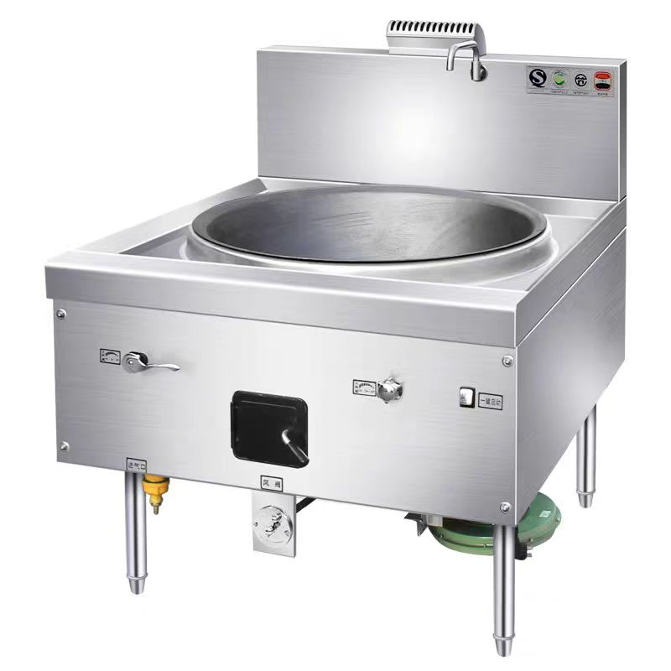 | 厂制品
AE10 | 炉拼台 | 860*350*800+400 | 说明：采用优质304不锈钢板制作 台面：δ1.0mm、304不锈钢板 前板,背板：δ1.0mm、304不锈钢板 和炉灶配合安装 | 台 | 1 | 800 | 800 |  | 厂制品
AE11 | 电磁三门蒸箱 | 1000*900*1850 | 功率：25KW 电压：380V/50Hz 产品特点 · 全新防水、防油烟、防虫设计 · 优质304不锈钢外壳 · 优质密封胶，严防渗水 · 智能显示和自动报警装置 · 18重安全保护设置，防止意外事故发生 · 软启动技术，延长设备使用寿命 · 智能化数字机芯，优质元件 ，工作稳定可靠 · 定时功能，方便省心 | 台 | 1 | 16000 | 16000 |  | 厂制品
AE12 | 炉拼台 | 600*530*800+400 | 说明：采用优质304不锈钢板制作 台面：δ1.0mm、304不锈钢板 前板,背板：δ1.0mm、304不锈钢板 和炉灶配合安装 | 台 | 1 | 800 | 800 |  | 厂制品
AE13 | 厨房灭火系统 | 双瓶组 | 1、装置具备自动和手动两种操作模式，并能给出报警信号： 2、装置需在启动灭火的同时启动机械阀 3、装置需与消防水（或者自来水）管路相连，系统启动后自控水阀等灭火剂喷洒完全后，再自动喷水： 4、系统装置包括：控制箱（机械式）、管路、喷嘴、探测器、易熔连接片、金属拉索、滑轮三通、滑轮弯头等组成。其中控制箱由自动释放机构，驱动用高压氮气瓶、水流控制阀、液体药剂罐以及连接软管、单向阀、减压阀等构成;5、性能参数：a工作温度：4-55℃。b最高工作压力13Mpa、c单个喷嘴最大喷洒数率：0.22L/s、d灭火剂保持期：8年。E药剂喷洒时间：11秒。F灭火时间：3-5秒。 6、安装规范： a水压≥0.25Mpa、b下喷喷嘴需采取连接布置、间距600-650mm、角度正对所保护区域的中心位置 | 台 | 1 | 8500 | 8500
AE14 | 电力12盘蒸饭车 | 710*620*1540 | 说明：采用优质304不锈钢板制作 采用耐高温聚胺酯整体发泡 一次性压成型的不锈钢层架 全自动浮球进水功能,缺水自给,满水自停,安全卸气阀 内部采用国际钢板1.0mm,∠30×2国际角钢，全自动进水，电量：12KW/3PH/380V。 | 台 | 1 | 2500 | 2500 |  | 厂制品
AF面点间
AF01 | 挂墙双层架 | 1595*350*230 | 说明：采用优质304不锈钢板制作 台面：δ1.0mm、304不锈钢板 | 米 | 1.59 | 500 | 795 |  | 厂制品
AF02 | 油烟净化一体机 | L*1200*995 | 1.国标不锈钢材质，坚实耐用，美观抗油污 2.烟罩净化一体化，节省厨房空间 3.双层除油分离技术，高效回收废油，纳米涂层，易清洗 4.高密度304材质钢丝拦截网，高吸附，均衡整流 5.高低压静电电场，油烟吸附率高达95%以上 6.高转速大风量低噪音风机，更稳定，更安静 7.可变口风口设计，安装无烦恼，适用更广 8.管道无积油，免清洗，维护成本低，更安全 9.一键启动，无需专业人士操作，更直观，更简便 | 米 | 3.6 | 4500 | 16200 |  | 厂制品
AF03 | 净水器 | 429*163*430mm | 1.直饮 2.工作原理：反渗透 3.滤芯：PPC+RO | 台 | 1 | 950 | 950
AF04 | 豆浆机 | 628*519*1174 | 1、生产容易：30-45升 2、功能按键：豆浆、营养米糊、果蔬糜粥、绿豆沙、玉米糊、自动脱浆 3、预约烧水、复位 4、制作时间：冷水：55-70min /开水：30-33min | 台 | 1 | 2800 | 2800
AF05 | 单通移门荷台柜 | 800*700*800 | 说明：采用优质304不锈钢板制作 台面:δ1.0mm、304不锈钢板 侧板:δ1.0mm、304不锈钢板 层板:δ1.0mm、304不锈钢板 门板:δ1.0mm、304不锈钢板，单向移门 台脚通:δ1.0mm*60重力脚 衬板:δ15mm夹心板 支撑梁:不锈钢制作 | 台 | 1 | 2000 | 2000 |  | 厂制品
AF06 | 双缸双筛电炸炉连柜座 | 700*700*（850+60） | 功率：24KW/380V 1、采用面304，厚度2.0不锈钢板，余板及其他为201，厚度1.0。表面美观，易清洗，表面没有焊接打磨痕迹。 2、采用温控器调节温度，用以控制电热管的发热温度，从而保证油温。 3、仅需9.5分钟就能将油加热到195℃。 4、带限温装置，超温保护功能，手动复位，安全可靠。 5、内设置隔热板，提高热效率，防止外部过热。 6、使用过程中，禁止手触摸电热管和油，以免造成烫伤。 | 台 | 1 | 7500 | 7500
AF07 | 不锈钢单门发酵箱 | 13盘 | 层数：13盘 功率：2400W/220V 箱体采用全无磁不锈钢材料,发泡不锈钢柜门加全钢化玻璃透窗。箱内热风循环技术,使箱内的温度环境更均匀,温度和湿度调节更精准。设有自动进水,全不锈钢管层架可自由调节发酵空间。 | 台 | 1 | 2600 | 2600
AF08 | 四门冰箱 | 1200*710*1980 | 容量：900L 制冷方式：直冷 温度范围：保鲜-5℃～+5℃冷冻0℃～-15℃。 1、板材内箱优质无磁不锈钢板；加厚型发泡层，提高保温性能，超大空间，冷却速度快，更节能； 2、釆用独立机组双压缩机双冷凝器双冷凝风机可整体抽出机组拆卸更换，到场即可修复，无需现场检修 | 台 | 1 | 3900 | 3900
...
 |  | 尺寸(WxDxH) | 技术参数 | 单位 | 数量 | 单价最高限价（元） | 金额（元） | 产品图片 | 备注
 |  | JXD-5805A | 1.铜螺杆阀芯，一字手柄 2.开单孔22mm安装 3.不锈钢软管配大流量喷阀，耐热手柄 4.纯黄铜底座 | 台 | 1 | 650 | 650
 |  | 1100*500*1800 | 容积：800L 功率：3500W 电压：220V/50HZ 整体发泡,无指纹全无磁不锈钢箱体,加深加粗全无磁消毒柜篮筐,指弹头柜脚,热风循环高温消毒。双门采用双旋钮控制，可单室独立工作也可双室同时工作。 | 台 | 3 | 3600 | 10800 |  | 厂制品
 |  | 1540*975*1795 | 功率：5.24kw 电压：220-240v 容量：22层 材料：全不锈钢材质，干净卫生，容易清洁。 温度：采用双风机热风循环保温功能，并带有湿度保温功能，可调温控自动恒温功能，带数显温度表，带放水阀装置。[配有网架或可选择食物盆] | 台 | 2 | 6500 | 13000
 |  | L=1200MM | 说明：额定电压：103（V） 额定功率：TUV36W 紫外线杀菌灯长度1200MM | 台 | 2 | 180 | 360
 |  | 60L | 1.密闭型储水式电热水器 2.款式: 横式 3.能效等级: 一级 | 台 | 2 | 1000 | 2000
 |  | 1800*700*800+150 | 说明：采用优质304不锈钢板制作 1、台面采用δ1.0mm、304不锈钢板； 2、星盆斗采用δ1.0mm、304不锈钢机冲； 3、脚管采用1.0mmφ38、304不锈钢圆管； 4、横档采用1.0mmφ25、304不锈钢圆管； 5、调节脚采用全金属外包不锈钢子弹脚； 6、三星盆、配星盆去水槽，隔渣网。 | 台 | 1 | 1500 | 1500 |  | 厂制品
 |  | 双温 | 说明：采用不锈钢制作 | 台 | 3 | 80 | 240
 |  | 1200*500*1500 | 说明：采用优质304不锈钢管制作 1、立柱采用1.0mm38*38、304不锈钢方管； 2、横档采用1.0mm38*25、中间25方管、304不锈钢方管； 3、调节脚采用全金属外包不锈钢可调式子弹脚； 4、每层为格栅式结构，四层。 | 台 | 1 | 1200 | 1200 |  | 厂制品
 |  | 1500*700*800 | 说明：采用优质304不锈钢板制作 1、台面:δ1.0mm，304不锈钢板 2、横管:1.0mm*25*25圆管，304不锈钢 3、立柱:1.0mm*51mm不锈钢管 4、台脚通:δ1.0mm*直径43mm不锈钢连子弹脚 5、支撑梁:不锈钢制作 | 台 | 1 | 3000 | 3000 |  | 厂制品
 |  | 1500*800*800+150 | 说明：采用优质304不锈钢板制作 台面:δ1.0mm、304不锈钢板 层板:δ1.0mm、304不锈钢方板 立柱:δ1.0mm*直径51、304不锈钢圆管 台脚通:ф51不锈钢连子弹脚 支撑梁:不锈钢制作 15mm夹心板 | 台 | 1 | 1200 | 1200 |  | 厂制品
 |  | 1600*900*1450 | 功率：47KW/380V 最大洗涤量：800套/小时 ●采用国标 304 不锈钢材质，坚实耐用，符合食品接触安全要求 ●主洗温度 60-70℃，漂洗温度 82-95℃，消毒更彻底 ●食品级传动平齿链带材质，耐高温，抗老化，更卫生 ●一键启动，无需专业人士操作，更直观，更简便 ●不锈钢喷淋臂，内凹式清洗孔设计，防堵塞，清洗无死角 ●主洗采用上四下三组喷淋臂，更强劲，抽拉式可拆卸，易清洗 ●电机扭矩保护系统，防止餐具滑落损坏设备 ●餐具出口防卡装置，多重保护感应系统，保障设备无故障运行 ●控制箱采用机电控制系统，耐环境，耐使用，寿命长，维修方便，维修成本低 ●平放式洗碗机带压链设计，适合各种异型餐具清洗 | 台 | 1 | 27000 | 27000 | 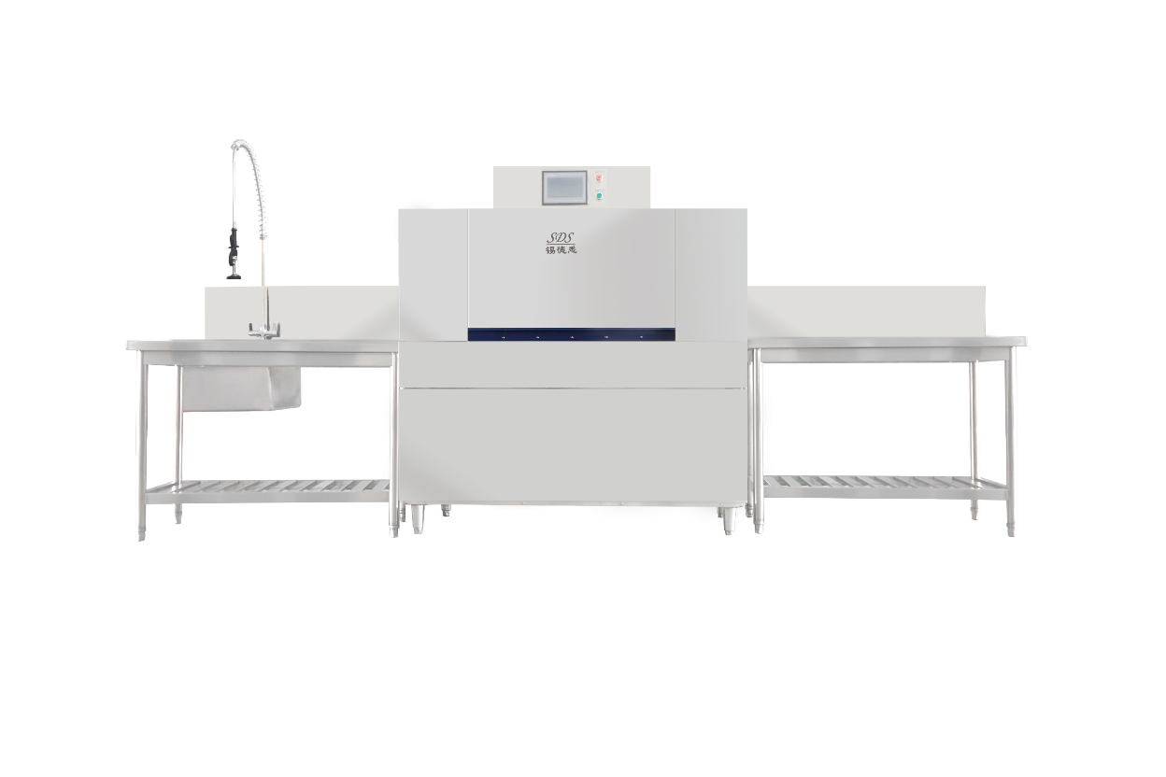
 |  | 1800*1100*500 | 说明：采用优质304不锈钢板制作 厚度：δ1.0mm、304不锈钢板 | 米 | 1.8 | 950 | 1710 |  | 厂制品
 |  | 二层二站 | 两层两站、推车式 （不含井道基础建设） | 台 | 1 | 35000 | 35000
...
 |  | 尺寸(WxDxH) | 技术参数 | 单位 | 数量 | 单价最高限价（元） | 金额（元） | 产品图片 | 备注
 |  |  | 全自动红外线感应，精铜龙头，晶钻电镀，坚固耐用。 | 套 | 4 | 80 | 320
 |  |  | 说明：采用优质304不锈钢制作 | 个 | 30 | 60 | 1800 |  | 厂制品
 |  | 与设备匹配 | 说明：采用优质304不锈钢制作 | 个 | 36 | 20 | 720 |  | 厂制品
 |  | 与设备匹配 |  | 个 | 6 | 35 | 210 |  | 厂制品
 |  | 与设备匹配 | 食品级304不锈钢 | 个 | 8 | 150 | 1200 |  | 厂制品
 |  | H:600mm | 说明：采用不锈钢板制作 | 个 | 6 | 300 | 1800 |  | 厂制品
...
 |  | 尺寸(WxDxH) | 技术参数 | 单位 | 数量 | 单价最高限价（元） | 金额（元） | 产品图片 | 备注
 |  | L*1000*20 | 说明：采用优质304不锈钢板制作 厚度：δ1.0mm、304不锈钢板 | M2 | 17.8 | 400 | 7120 |  | 厂制品
 |  | 15KW | 说明：动力电机即风柜心脏，采用名牌电机，线圈，使其动能更强劲且噪音更低，振动更小。转动叶轮采用多翼式铝制合金超薄叶片组成，重量更轻，使其转动负荷更小，两大优势决定其高性能，内配隔音层网状，达到消音效果。 | 台 | 1 | 8500 | 8500
 |  | 与风机配套 | 说明:内配置空开、交流接触器、电动机综合保护器、第二次启动装置；通过低电压启动高电压，对风柜起到，缺相自动断电、启动电流过大时自动断电、漏电时自动断电； 可有效减少风机在启动时惯性对叶轮的冲击和电动机启动过大的启动电流对供电线路的影响，并且对风机电动机起到短路，缺相，过载，失压等保护作用。 | 台 | 1 | 800 | 800
 |  | 定制 | 说明:采用10#槽钢,2度油漆,防锈处理 | 套 | 1 | 1200 | 1200 | 现场定制 | 厂制品
 |  | 42000风量 | 电压选择低能耗电源电路，耗电省机体：采用模具冲压一次成型、箱体内外喷塑处理，内部单元极板采用优质轻型铝板，防腐性能好、使用寿命长。 工作原理：内部装有独特的油类碰吸单元，油烟经过净化器，在高压等离子电场的作用下，将微小的油颗粒与气体进行电离荷电，带电的微小离子（油颗粒）被吸附单元所收集，并流入和沉积到净化器的储油箱内，烟尘内的有害气体，被电场内所产生的臭氧所杀菌，并去除了异味，有害气体被除掉，洁净的空气经出风口排出。 | 台 | 1 | 24000 | 24000 | 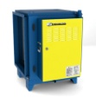
 |  | 定制 | 说明:采用10#槽钢,2度油漆,防锈处理 | 台 | 1 | 1200 | 1200
 |  | 35000*500*500 | 说明：采用优质304不锈钢板制作 厚度：δ1.0mm、304不锈钢板 | M2 | 76 | 260 | 19760 |  | 厂制品
 |  | 35000*1500*500 | 说明：采用优质304不锈钢板制作 厚度：δ1.0mm、304不锈钢板 | M2 | 138 | 260 | 35880 |  | 厂制品
 |  | 500*500 | 说明：采用优质304不锈钢板制作 厚度：δ1.0mm、304不锈钢板 | M2 | 18 | 200 | 3600 |  | 厂制品
 |  | 1500*500 | 说明：采用优质304不锈钢板制作 厚度：δ1.0mm、304不锈钢板 | M2 | 15 | 280 | 4200 |  | 厂制品
 |  | 定制 | 采用优质帆布 | 套 | 1 | 200 | 200 |  | 厂制品
 |  | 定制 | 说明：采用优质304不锈钢板制作 | 副 | 20 | / | 0 |  | 厂制品
 |  | 定制 | 说明：采用防锈喷漆角铁 | 副 | 10 | 50 | 500 |  | 厂制品
 |  | 定制 | 说明：采用优质304不锈钢板制作 板厚：δ1.0mm不锈钢 | 套 | 1 | 800 | 800 |  | 厂制品
 |  | 定制 | 说明：采用A3钢板作制，外涂防火、防锈漆。 | 个 | 6 | 900 | 5400 |  | 厂制品
...

